关系图
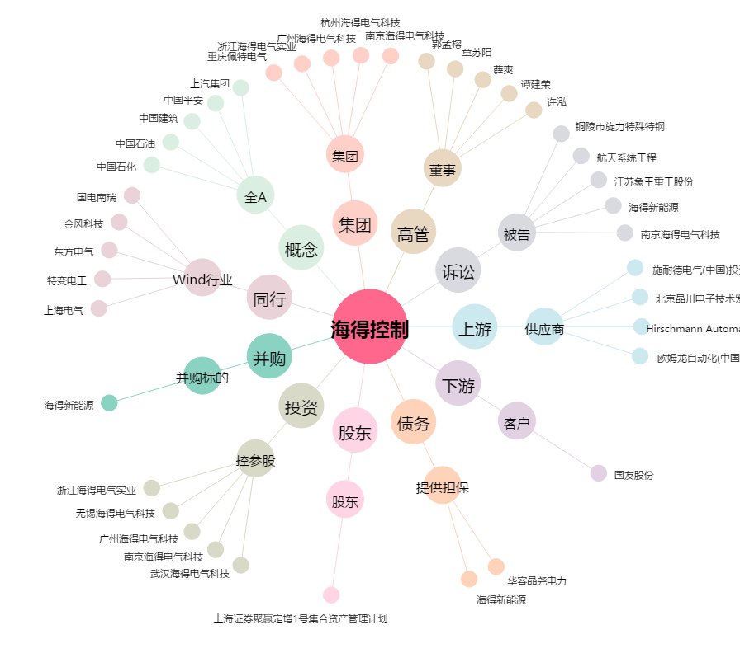
海得控制[002184.SZ] - 关系概览图

